상품제안서
송월 프리미엄 디퓨저세트 (30수 130g 1매 + 코코도르 200ml 1개) | 상품코드: F24592

 |  |  |  |  |  |  | 02-412-0044 | www.easy1.co.kr
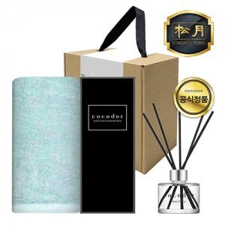

【상세/제작정보】 | *타올 자수인쇄는 인쇄 난이도, 크기 등에 따라 비용 변동이 있을 수 있으니 사전에 문의 바랍니다. *띠지 제작은 별도 문의 바랍니다.

【인쇄/포장옵션】 | 실크, 자수 / 포장불가능

【공급단가】 | 수량 | 100~ | 300~ | 500~ | 1,000~ | 3,000~
*VAT별도 | 단가 | 10,660원 | 10,490원 | 10,250원 | 9,840원 | 9,430원

【상품 URL】 | https://easy1.co.kr:443/src/goods_detail.php?gdno=24592

